AANDACHTSPUNTEN
Stap 1: | Inlezen van NIBE Bibliotheek onder gegevens importeren.
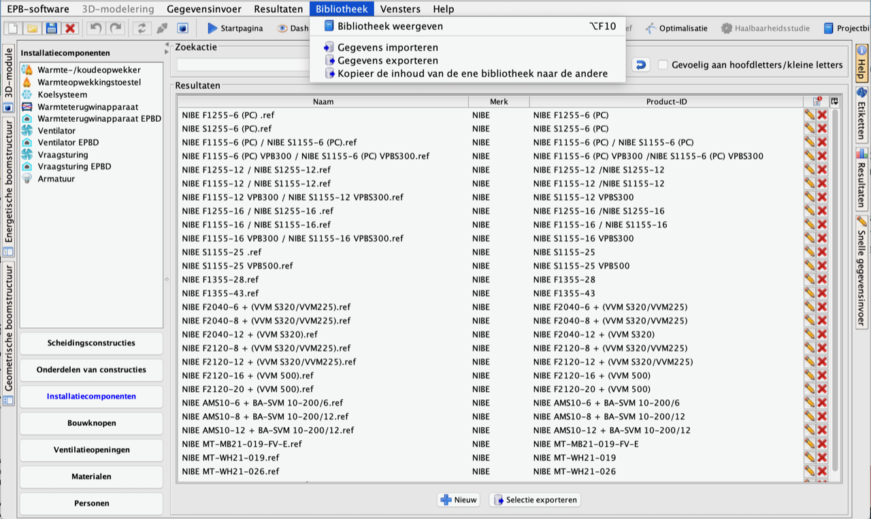

Stap 2: | Selecteer de juiste warmtepomp voor u project en controleer de invoer.
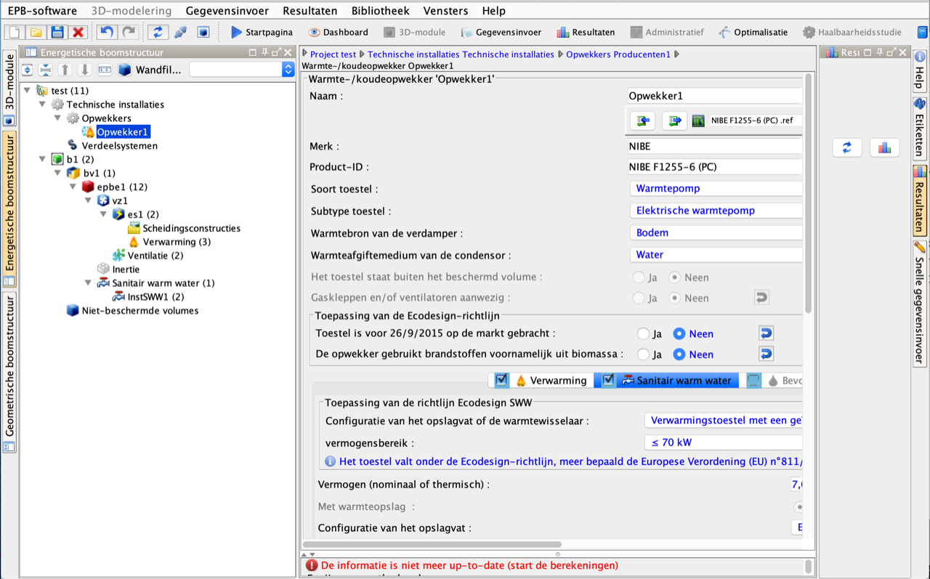

OPGELET: | Naast de ingave van de warmtepomp zullen ook gerelateerde zaken als de correcte ingave van het geïnstalleerde vermogen van de CV pomp en het opslagsysteem een grote invloed hebben. Het vermogen van de interne CV pomp is terug te vinden in de stavingsdocumenten.

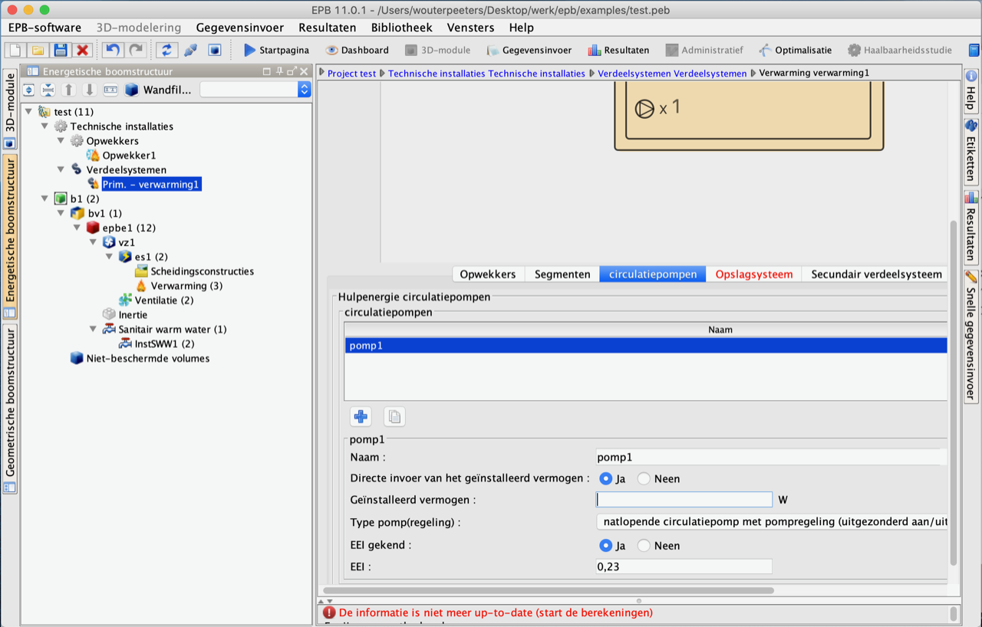

 | De staving van het afgiftesysteem zal de SPF van de warmtepomp sterk beïnvloeden. Typisch wordt gekozen voor een afgiftesysteem met lage temperatuur (35°C aanvoer).
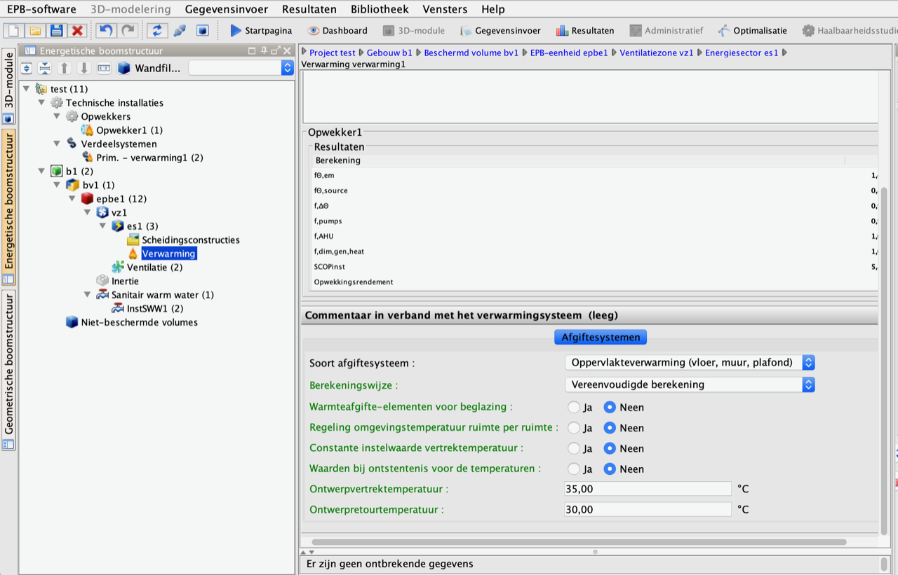

 | EPW: Passieve koeling bij een geothermische warmtepomp of actieve koeling bij lucht water wordt ingegeven bij het energiesegment

